Sheet1
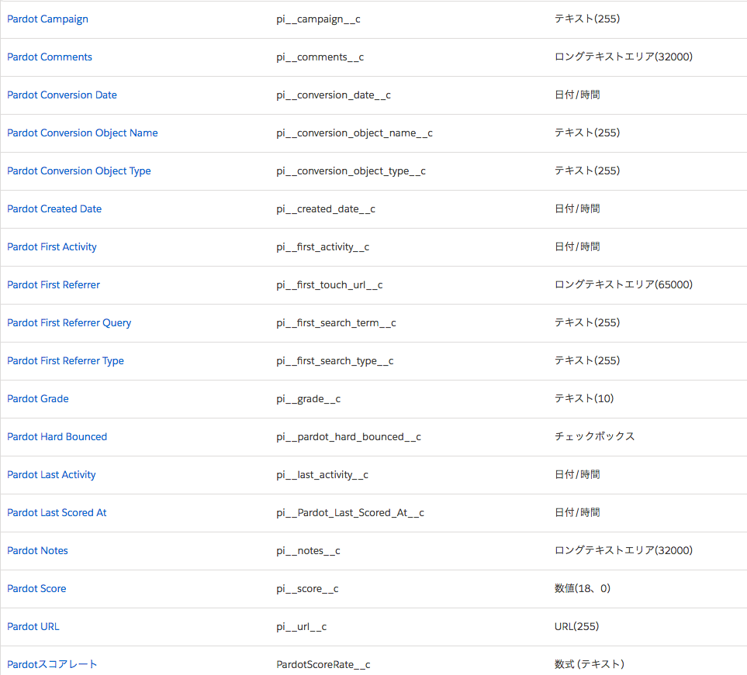
■リードで利用可能なＰａｒｄｏｔ項目

